상품제안서
ALIO 넥밴드형 에어넥 휴대용선풍기(풀전사 가능) | 상품코드: F23997

 |  |  |  |  |  |  | 02-412-0044 | www.easy1.co.kr
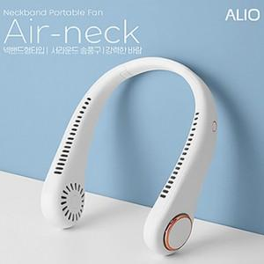

【상세/제작정보】 | <p><span style="color: rgb(153, 153, 153); font-family: 나눔고딕, &quot;Nanum Gothic&quot;, 맑은고딕, &quot;Malgun Gothic&quot;, gulim, arial, Dotum, AppleGothic, sans-serif; letter-spacing: -0.5px;">조용하고 강력한 BLDC모터와 서라운드 송풍구로 목 전체를 시원하게 감싸줍니다.</span>​</p>

【인쇄/포장옵션】 | 풀칼라 / 포장지포장

【공급단가】 | 수량 | 50~ | 100~ | 500~ | 1,000~ | 2,000~
*VAT별도 | 단가 | 12,950원 | 12,740원 | 12,430원 | 12,120원 | 11,910원

【상품 URL】 | https://dev.easy1.co.kr:443/src/goods_detail.php?gdno=23997

